Jul 20
Consumos Julio 2020 - Medición 23-06-2020 al 22-07-2020

Precio USD / Mb | 3.35
Capacidad contratada - Mb | 6,000
Capacidad utilizada - Mb pico | 6,150
Abono contratado (USD) | 20,100

 | Reporte CABASE |  |  |  |  | Observium | Contratación SYT
Miembro | Transporte BUE JUN | Transporte Google | Transporte Netflix | Transporte total | Distribucion del transporte | Tráfico tomado del IXP | Capacidad medida | Capacidad contratada | Distribucion contratada | Abono a facturar | Rendimiento IXP | Precio equivalente
 | 95% Mb | 95% Mb | 95% Mb | 95% Mb | % | Mb | Pico Mb | Pico Mb | % | USD | % | USD / Mb
Servicios Grupo Junín | 1,386 | 134 | 155 | 1,675 | 32.72% | 3,770 | 1,963 | 1,590 | 26.50% | 5,327 | 137% | 1.41
Red Power | 1,628 | 214 | 130 | 1,972 | 38.52% | 4,160 | 2,311 | 1,970 | 32.83% | 6,600 | 111% | 1.59
LinkUp | 532 | 71 | 56 | 658 | 12.86% | 1,690 | 772 | 900 | 15.00% | 3,015 | 88% | 1.78
Empresa Servicios TV por Cable | 377 | 63 | 58 | 498 | 9.73% | 1,400 | 584 | 680 | 11.33% | 2,278 | 106% | 1.63
Young | 221 | 47 | 33 | 301 | 5.87% | 749 | 352 | 460 | 7.67% | 1,541 | 63% | 2.06
UNNOBA | 5 | 1 | 1 | 7 | 0.13% | 110 | 8 | 220 | 3.67% | 737 | -50%
Municipalidad | 6 | 2 | - | 9 | 0.17% | 109 | 10 | 80 | 1.33% | 268 | 36% | 2.46
SyT | - | - | - | - | 0.00% |  | - | 100 | 1.67% | 335
Google | 532 |  |  |  |  |  | -
Netflix | 432
TOTAL | 5,120 | 533 | 432 | 5,120 | 100% | 11,988 | 6,000 | 6,000 | 100% | 20,100 | 100% | 1.68

Transporte
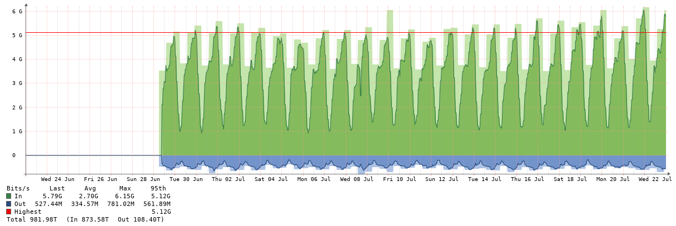

Red Power

Grupo Junin

Linkup

Empresa Servicio TV Cable
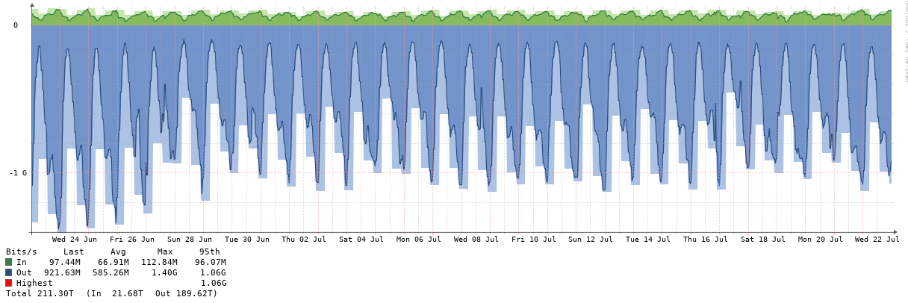

Young

UNNOBA
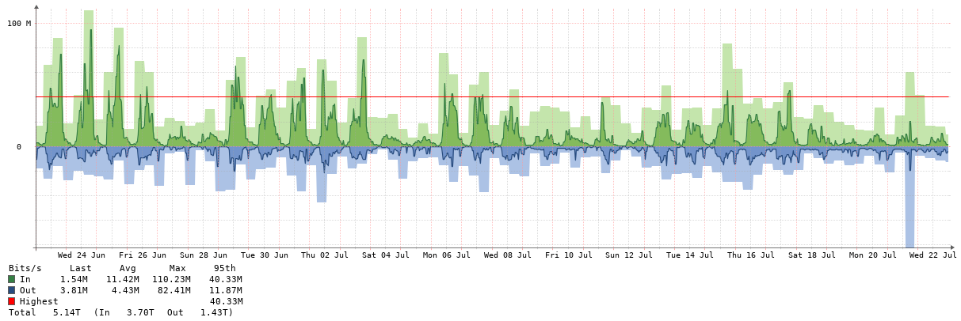

Muni
